업무흐름도
1.1 업무 흐름도

시작
숫자,기호 입력값
연산
종료
입력값 오류
연산 값의
타당성
연산 값 오류

화면설계_ 이름
HOME

서 비 스 명 | 계산기 | 거 래 명 | 해 당 메 뉴
기 관 명 |  | 비 고
뱅 킹 종 류

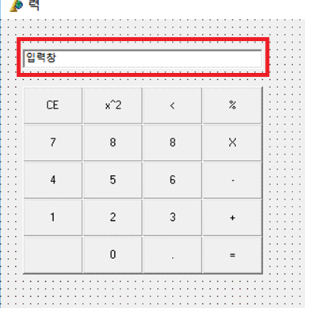
 |  |  |  | idx | INPUT
 |  |  |  | 1 | 숫자 및 기호 입력 | 입력창에 표시
 |  |  |  | 2
 |  |  |  | 3
 |  |  |  | 4
 |  |  |  | 5
 |  |  |  | 6
 |  |  |  | 7
 |  |  |  | 8
 |  |  |  | 9
 |  |  |  | 10
 |  |  |  | 11
 |  |  |  | 12
 |  |  |  | 13
 |  |  |  | 14
 |  |  |  | 15
 |  |  |  | 16
 |  |  |  | 17
 |  |  |  | 18
 |  |  |  | 19
 |  |  |  | 20
 |  |  |  | 비고 | 개발 하며 추가 에정

서 비 스 명 | 계산기
기 관 명
뱅 킹 종 류

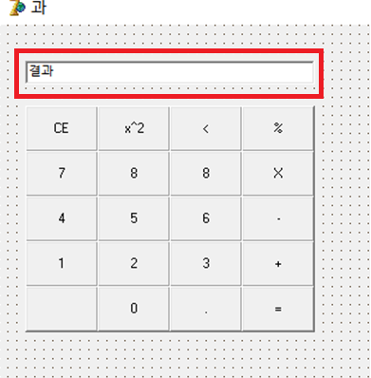
 |  |  |  | idx | OUTPUT
 |  |  |  | 1 | 연산 | 결과창에 연산 값 표시
 |  |  |  | 2
 |  |  |  | 3
 |  |  |  | 4
 |  |  |  | 5
 |  |  |  | 6
 |  |  |  | 7
 |  |  |  | 8
 |  |  |  | 9
 |  |  |  | 10
 |  |  |  | 11
 |  |  |  | 12
 |  |  |  | 13
 |  |  |  | 14
 |  |  |  | 15
 |  |  |  | 16
 |  |  |  | 17
 |  |  |  | 18
 |  |  |  | 19
 |  |  |  | 20
 |  |  |  | 비고 | 개발 하며 추가 예정

